IO関連
詳細設計書 |  | 論理名称 |  | G001 |  |  | システムID | KS | 改訂日 | 2023-06-06
 |  | 物理名称 |  | 勤怠承認詳細画面 |  |  | システム名称 | 勤怠管理システム | 改訂者 | 安雪シン・劉金澤・高菁雨

I/O関連図
勤怠承認一覧
（管理者のみ）
勤怠承認詳細
（管理者のみ）

勤怠実績

パラメータ一覧
No | 論理名称 |  | 物理名称 |  | I/O | 備考
1 | 日付 |  |  |  | O
2 | 曜日 |  |  |  | O
3 | 出勤時間 |  |  |  | O
4 | 退勤時間 |  |  |  | O
5 | 休憩時間 |  |  |  | O
6 | 実働時間 |  |  |  | O
7 | 残業時間 |  |  |  | O
8 | 作業内容 |  |  |  | O
9 | 勤怠状態 |  |  |  | O
10 | 更新者 |  |  |  | O
11 | 備考 |  |  |  | O
テーブル一覧
No | 論理名称 |  | 物理名称 |  | I/O | 備考
3 | カレンダー |  | CALENDAR_DATE |  | I
4 | 勤怠実績 |  | T_ATTENDANCE |  | I/O
5 | 出勤状態 |  | T_STATUS |  | I
6 | 社員情報 |  | T_EMPLOYEES |  | I
7
8
9
10
11
ファイル一覧
No | 論理名称 |  | 物理名称 |  | I/O | 備考
3
4
5
6
7
8
9
10
11

画面イメージ
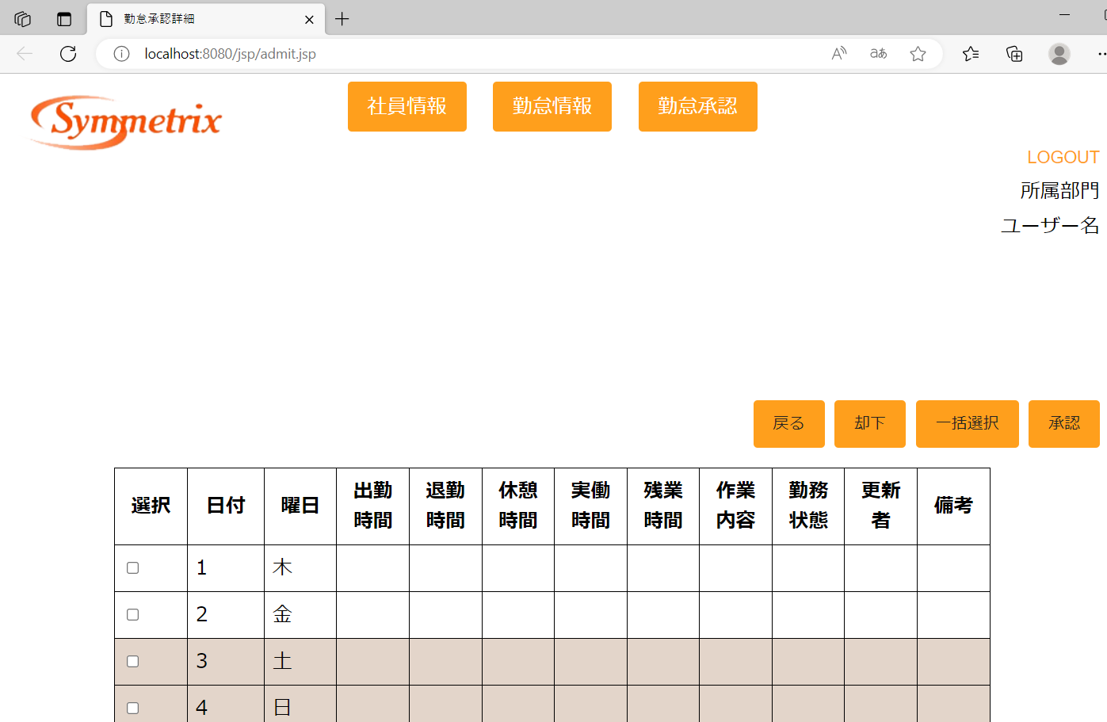
詳細設計書 | 論理名称 | G001 | システムID | KS | 改訂日 | 2023-06-06
 | 物理名称 | 勤怠承認詳細画面 | システム名称 | 勤怠管理システム | 改訂者 | 安雪シン・劉金澤・高菁雨

画面イメージ

